界面&功能
生肖徽记 |  |  |  | 功能基础规则

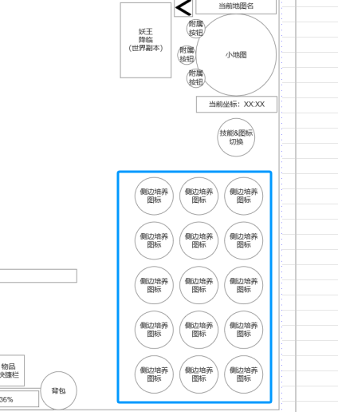
 | 功能入口 |  |  |  |  | 生肖徽记 相关基础规则和清单
 |  |  |  |  | 1.设计目的是什么 |  | 6功能点清单
 | 1.主界面右侧功能栏 |  |  |  | ▶ | 生肖徽记，针对不同职业提升其对应职业属性 | 模块 | 类型 | 内容 | 优先级
 |  |  |  |  | ▶ | 提供套装概念 | 技能界面 | UI和资源 | 生肖徽记界面UI主入口图标 | 1
 |  |  |  |  | ▶ | 道具形式进行类装备穿戴，提供合成升阶 |  | UI和资源 | 生肖徽记界面页签UI界面 | 1
 |  |  |  |  | 2.基本规则 |  |  | UI和资源 | 背景底图 | 1
 |  |  |  |  | ▶ | 达到一定等级后功能开放 |  | 功能逻辑 | 功能开放 | 3
 |  |  |  |  | ▶ | 单独一级页签：生肖徽记 |  | 功能逻辑 | 徽记背包 | 1
 |  |  |  |  | ▶ | 获取生肖徽记道具，装备至界面指定位置获取生肖徽记属性 |  | 功能逻辑 | 徽记替换和一键替换 | 1
 |  |  |  |  | ▶ | 界面本身包含徽记背包，显示拥有徽记 |  | 功能逻辑 | 一键领取奖励 | 1
 |  |  |  |  | ▶ | 2阶开始，每装配1定数量阶数的徽记会激活徽记套装属性 |  | 功能逻辑 | 徽记合成 | 2
 |  |  |  |  | ▶ | 可点击总属性查看所有已激活属性 |  | 功能逻辑 | 徽记套装属性 | 1

 |  |  |  |  | 3.解锁方式
 |  |  |  |  | ▶ | 达到一定等级后开放
 |  |  |  |  | 4关联功能
 |  |  |  |  | ▶ | 主界面，影响各功能功能开放
 |  |  |  |  | ▶ | 合成功能，用于合成更高阶徽记

生肖徽记界面

 | 生肖徽记界面设计
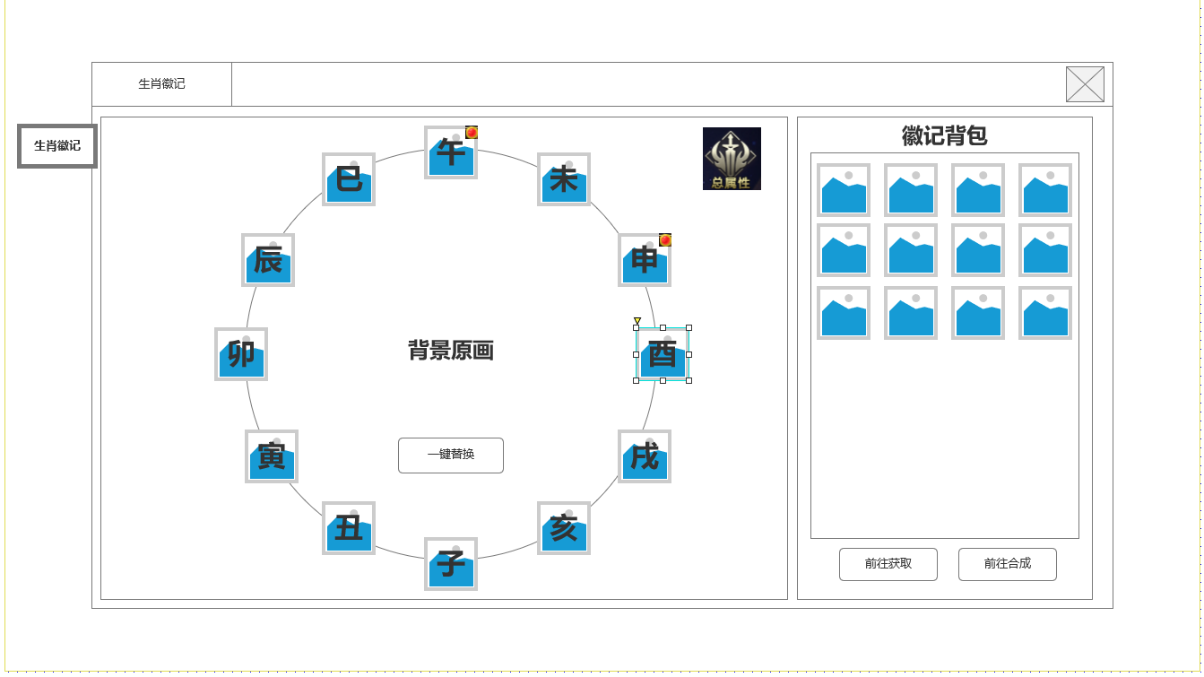
1
2
4
 |  | 1.生肖徽记1级页签

 |  | 2.12生肖装配位置
 |  | ▶ | 未有任何徽记装配时，显示0阶图标
 |  | ▶ | 对应生肖徽记必须装配在对应位置
 |  | ▶ | 有更高阶生肖可装配时，显示红点

 |  | 3.一键替换按钮
 |  | ▶ | 自动装配或替换更高阶生肖徽记，有可替换时显示红点

 |  | 4.生肖徽记背包
 |  | ▶ | 显示获得生肖徽记。不与常规背包冲突
 |  | ▶ | 可前往合成和生肖产出功能的按钮

3

未标注界面示意图

生肖道具TIPS，属性详情TIPS |  | 1.生肖道具TIPS
 |  | ▶ | 显示生肖部位图标，阶数
 |  | ▶ | 显示该生肖徽记基础属性
 |  | ▶ | 显示该生肖徽记阶数套装激活情况
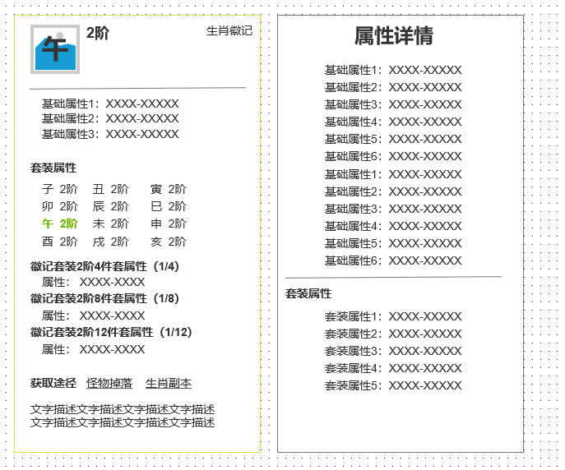
 |  | ▶ | 显示生肖徽记获取途径
 |  | ▶ | 显示道具文字描述

 |  | 2.属性详情
 |  | ▶ | 点击总属性按钮打开
 |  | ▶ | 根据基础属性&套装属性分开显示，套装属性不显示激活需求，只显示已激活属性

2
1

参考界面
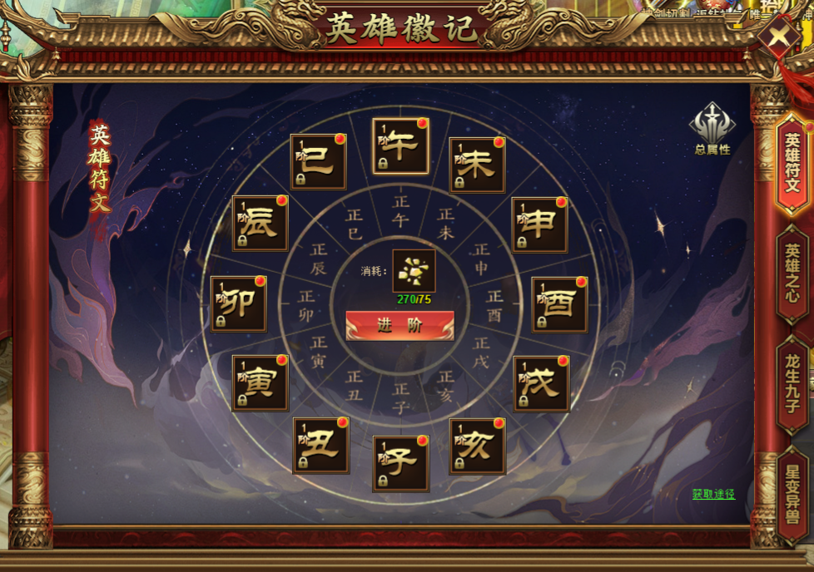
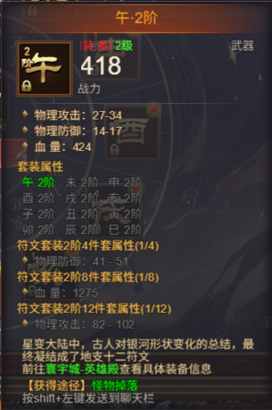
参考图

 | 参考游戏

